Sheet1
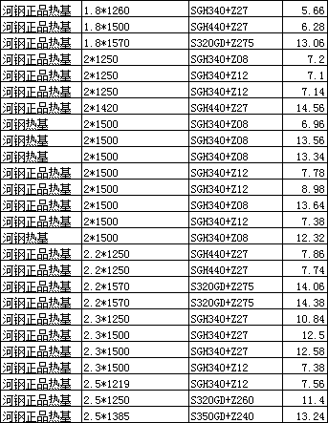
河钢正品热基 | 1.8*1260 | SGH340+Z27 | 5.66
河钢正品热基 | 1.8*1500 | SGH440+Z27 | 6.28
河钢正品热基 | 1.8*1570 | S320GD+Z275 | 13.06
河钢正品热基 | 2*1250 | SGH340+Z08 | 7.2
河钢正品热基 | 2*1250 | SGH340+Z12 | 7.1
河钢正品热基 | 2*1250 | SGH340+Z12 | 7.14
河钢正品热基 | 2*1420 | SGH440+Z27 | 14.56
河钢热基 | 2*1500 | SGH340+Z08 | 6.96
河钢热基 | 2*1500 | SGH340+Z08 | 13.56
河钢热基 | 2*1500 | SGH340+Z08 | 13.34
河钢正品热基 | 2*1500 | SGH340+Z12 | 7.78
河钢正品热基 | 2*1500 | SGH340+Z12 | 8.98
河钢正品热基 | 2*1500 | SGH340+Z08 | 13.64
河钢正品热基 | 2*1500 | SGH340+Z12 | 7.38
河钢热基 | 2*1500 | SGH340+Z08 | 12.32
河钢正品热基 | 2.2*1250 | SGH440+Z27 | 7.86
河钢正品热基 | 2.2*1250 | SGH440+Z27 | 7.74
河钢正品热基 | 2.2*1570 | S320GD+Z275 | 14.06
河钢正品热基 | 2.2*1570 | S320GD+Z275 | 14.38
河钢正品热基 | 2.3*1250 | SGH340+Z27 | 10.84
河钢正品热基 | 2.3*1500 | SGH340+Z27 | 12.5
河钢正品热基 | 2.3*1500 | SGH340+Z27 | 12.58
河钢正品热基 | 2.3*1500 | SGH340+Z12 | 7.38
河钢正品热基 | 2.5*1219 | SGH340+Z12 | 7.56
河钢正品热基 | 2.5*1250 | S320GD+Z260 | 11.4
河钢正品热基 | 2.5*1385 | S350GD+Z240 | 13.24
 |  |  | 264.5

